作業内訳
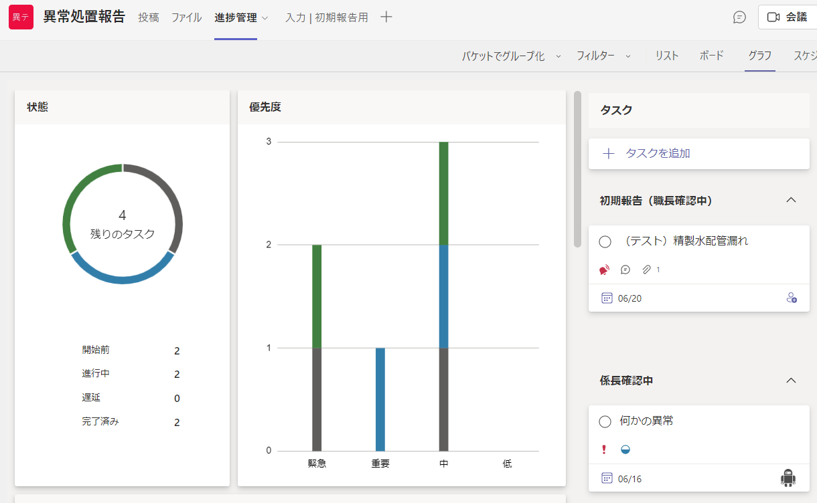
現行の作業フロー（追加処置無し）
作業フロー（改善案）

発見者
・異常発見
・職長へ報告
発見者
・異常発見
・職長へ報告

職長
・現場確認
・応急処置
職長
・現場確認
・応急処置

報告者
（想定作業時間：2時間）
・状況をまとめて報告書を作成する
・Share Pointへアップロード
・関係者へのメール連絡
・職長への確認依頼メール
報告者
（想定作業時間：1時間）
・状況をまとめてTeams内リストまたアプリで報告する

・Power Automateの承認フローで職長へ自動報告
・設備技術部課長などへの連絡も追加可能

職長
（想定作業時間：1時間）
・Share Pointの報告書確認
・指示事項の入力及び電子捺印
・係長への確認依頼メール
職長
（想定作業時間：0.5時間）
・Teams内で報告内容確認
・指示事項の入力及び承認または棄却

・Power Automateの承認フローで係長へ自動報告

係長
（想定作業時間：1時間）
・Share Pointの報告書確認
・指示事項の入力及び電子捺印
・課長への確認依頼メール
係長
（想定作業時間：0.5時間）
・Teams内で報告内容確認
・指示事項の入力及び承認または棄却

・Power Automateの承認フローで課長へ自動報告

課長
（想定作業時間：1時間）
・Share Pointの報告書確認
・指示事項の入力及び電子捺印
・環境安全課長への確認依頼メール
課長
（想定作業時間：0.5時間）
・Teams内で報告内容確認
・指示事項の入力及び承認または棄却

・Power Automateの承認フローで環境安全課長へ自動報告

環境安全課長
（想定作業時間：1時間）
・Share Pointの報告書確認
・指示事項の入力及び電子捺印
・次長への確認依頼メール
環境安全課長
（想定作業時間：0.5時間）
・Teams内で報告内容確認
・指示事項の入力及び承認または棄却

・Power Automateの承認フローで次長へ自動報告

次長
（想定作業時間：1時間）
・Share Pointの報告書確認
・指示事項の入力及び電子捺印
・所長への確認依頼メール
次長
（想定作業時間：0.5時間）
・Teams内で報告内容確認
・指示事項の入力及び承認または棄却

・Power Automateの承認フローで所長へ自動報告

所長
（想定作業時間：1時間）
・Share Pointの報告書確認
・指示事項の入力及び電子捺印
・報告者への確認依頼メール
・状況に応じて追加指示
所長
（想定作業時間：0.5時間）
・Teams内で報告内容確認
・指示事項の入力及び承認または棄却

・Power Automateの承認フローで「応急・恒久措置」 としてPlannerに自動登録

（想定作業時間：今回は含めない）
・応急措置の実施確認
・恒久措置の実施確認
応急・恒久措置
応急・恒久措置
・Plannerでタスク管理
・応急・恒久措置不要なものは、ボタン一つで完了済みに変更

